Sheet1
IDC-BUSBAR主控屏软件设计方案
No. | 主要功能 |  | 功能描述 | 说明：
1 | 主控屏 固定方式 | 掉装 | 通过连接杆与始端箱进行固定 | 1、 | 字体 | 这字体的表示规划功能，后期才会实现
 |  | 机柜侧装 | 通过二个小轨道固定在机柜的侧面 | 2、 | 目前已支持3路输出
 |  |  | 内嵌在机柜的侧面 | 3、 | 9路输出，因为设备端正在开发，所以后续完善
 |  | 墙面安装 | 通过二个小轨道固定在墙面 | 4、 | 截图是为了更加容易理解和形象直观
2 | 接口朝向 | 接口朝上 | 在掉装时，为方便走线及美观，主控屏的电源线及信号线接口朝上
 |  | 接口朝下 | 接口朝向可以根据实际安装情况，来选定最合理的方向
3 | 管理容量 | 管理数量 | 最多管理2条母线 |  |  | ;
 |  | 接插箱数量 | 每条母线最多支持32个接插箱
4 | 支持类型 | SI模块 | 始端箱为SI模块的母线
 |  | IP模块 | 始端箱为IP模块的母线
5 | 连接目标 | 始端箱 | 通过与母线始端箱连接，采集母线的所有的电气参数
6 | 连接方式 | RS-485 | 主控屏与始端箱通过485进行连接
 |  | 有线网络 | 通过无线网络与指定IP地址的始端箱连接
 |  | WIFI连接 | 通过wifi与指定IP地址的始端箱连接
 |  | 2.4G自组网 | 通过Zigbee与始端箱连接
7 | 监测功能 | 始端箱和 接插箱的 电气参数 | 电压：每相输入电压
 |  |  | 电流：每相负载电流
 |  |  | 有功功率
 |  |  | 视在功率
 |  |  | 功率因素
 |  |  | 电能用量
 |  |  | 断路器状态
 |  |  | 频率
 |  |  | 谐波
 |  |  | 负载百分比
 |  | 环境状态 | 温度
 |  |  | 湿度
8 | 设备设置 | 阀值设置 | 电流上/下限设置：始端箱、接插箱每相电流的上/下限设置
 |  |  | 电压上/下限设置：始端箱、接插箱每相电压的上/下限设置
 |  |  | 温度上下限设置：始端箱、接插箱每相温度的上/下限设置
9 | 通讯端口 | RJ45*1（NET） | 连接网络
 |  | RJ45*2（RTU） | 连接工业母线始端箱
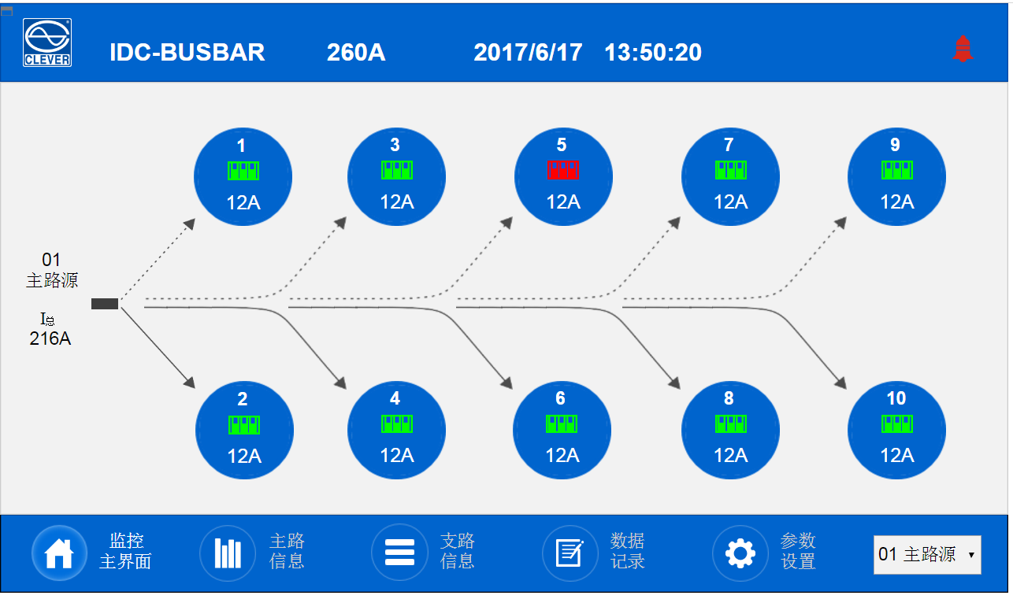
 |  | RS-232二路 | 预留：功能拓展用
 |  | Wi-Fi
 |  | Zigbee
 |  | CAN
 | 移动端支持 | Android | 支持Android平板APP、手机APP，连接与登陆
10 |  | IOS | 支持IOS平板APP、手机APP，连接与登陆
11 | 集中管控 | 网络方式
 |  | MODBUS
 |  | CLEVER Manager
12 | 监控主界面 | 主界面说明 | 主界面用平面图还原整条母线的实时运行状态
 |  | 母线状态 | 母线总电流、总功率
 |  | 接插箱状态 | 1、每个插接箱的总电流
 |  |  | 2、接插箱是否超限，红色表示报警，黄镪预警，绿线表示正常
 |  |  | 3、接插箱是否在线，非色表示离线
 |  |  | 4、点击任何一个接插箱，即可查看对应接插箱详细状态信息
13 | 主路信息 | 主路说明 | 主路信息就是母线ABC三相的信息，也就是始端箱的信息
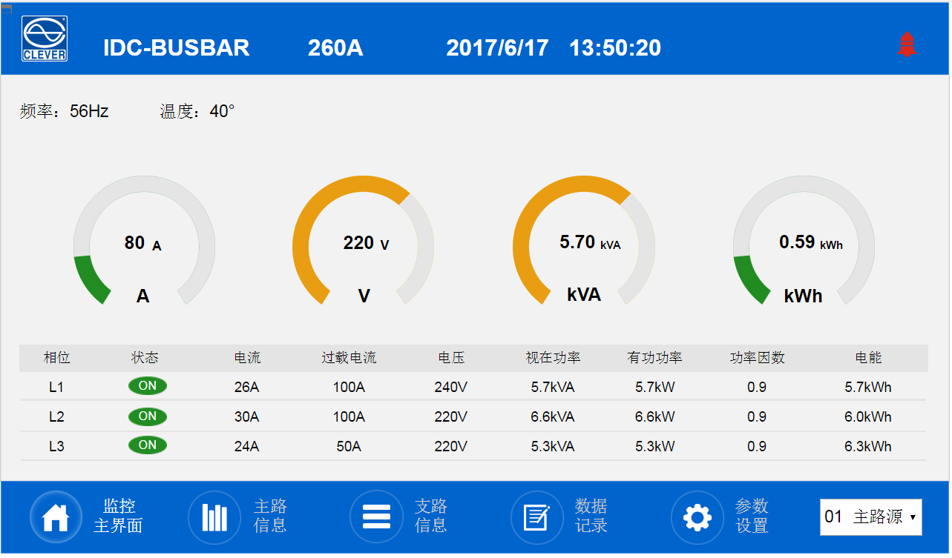
 |  | 统计信息 | 平均电压：母线A\B\C三相电压的平均值
 |  |  | 总电流：母线A\B\C三相电流的之和
 |  |  | 总功率：母线总功率
 |  | 实时信息 | 1、相电流：每相当前电流值，
 |  |  | 2、过载电流：相电流的最大值，
 |  |  | 3、相电压：每相当前电压值，
 |  |  | 4、视在功率
 |  |  | 5、有功功率
 |  |  | 6、功率因素
 |  |  | 7、相电能
 |  |  | 8、频率
 |  |  | 9、温度：始端箱温度
 |  |  | 10、预警、报警提示：相电流电压温度超限时，对应的字就变成对应的提示颜色
 |  |  | 11、相电流谐波含量
 |  |  | 12、相电压谐波含量
 |  | 趋势图 | 相电压24小时内趋势图
 |  |  | 相电流24小时内趋势图
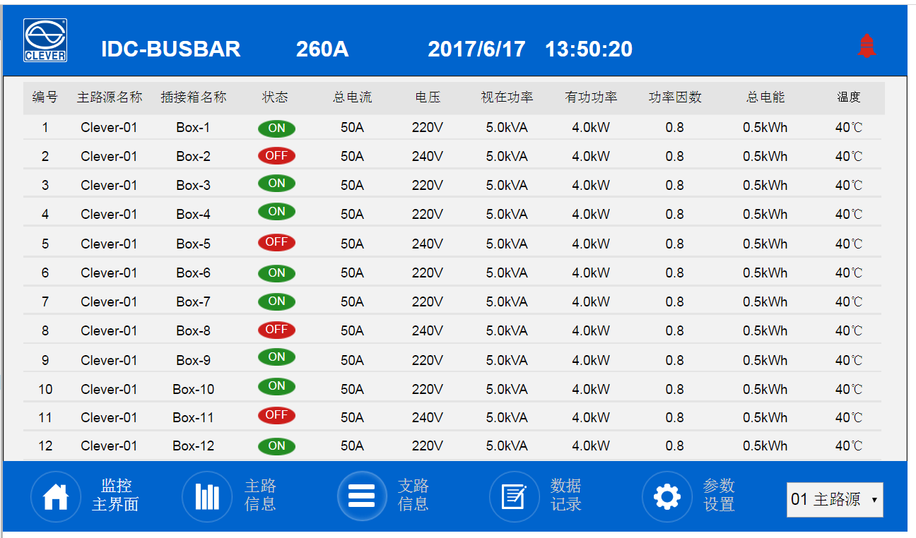
 |  | 谐波分析 | 相电压谐波百分比
 |  |  | 相电压2-31次分次谐波
 |  |  | 相电流谐波百分比
 |  |  | 相电流2-31次分次谐波
14 | 支路信息 | 支路说明 | 支路表示连接到母线的插插箱,支路数据就是接插箱的统计数据
 |  | 实时信息 | 以表格平铺的形式，显示插接箱总电气信息
 |  |  | 1、名称：(在参数设置中，可对接插箱名称进行修改)
 |  |  | 2、状态：正常、离线、报警三种状态，
 |  |  | 3、电流：接插箱总电流
 |  |  | 4、功率：接插箱总的有功功率
 |  |  | 5、功率因素
 |  |  | 6、电能：接插箱总的电能
 |  |  | 7、温度：接插箱的温度
 |  |  | 8、点击接插箱，即可查看对应接插箱祥细状态信息
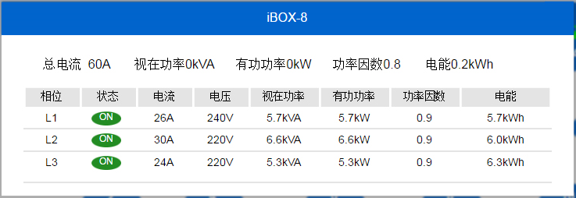
15 | 接插箱信息 | 统计信息 | 插接箱总电流、总功率、总电能
 |  | 实时信息 | 插接箱中的相称为回路，
 |  |  | 回路断路器状态
 |  |  | 回路电流、电压
 |  |  | 回路有功功率、视在功率
 |  |  | 回路电能
 |  |  | 报警预警时，颜色提示
16 | 数据纪录 | 电量纪录 | 电量说明：每一小时纪录一次
 |  |  | 主路电量：日期、时间、A相、B相、C相、合相
 |  |  | 支路电量：日期、时间、名称、回路1、回路2、回路3、插接箱
 |  | 历史纪录 | 设备历史数据
 |  | 操作纪录 | 操作祥细信息
 |  | 报警日志 | 日期、时间、报警内容、报警描述
 |  |  | 按类型查询：包括主路电量、支路电量、报警日志三种类型
 |  | 纪录查询 | 按日期查询：可以查询某一天的数据
 |  |  | 按时间段查询：可以查询某一段时间内的数据
 |  | 纪录操作 | 刷新：显示最新的所有数据
 |  |  | 删除：可以删除某一条纪录
 |  |  | 清空：删除全部数据
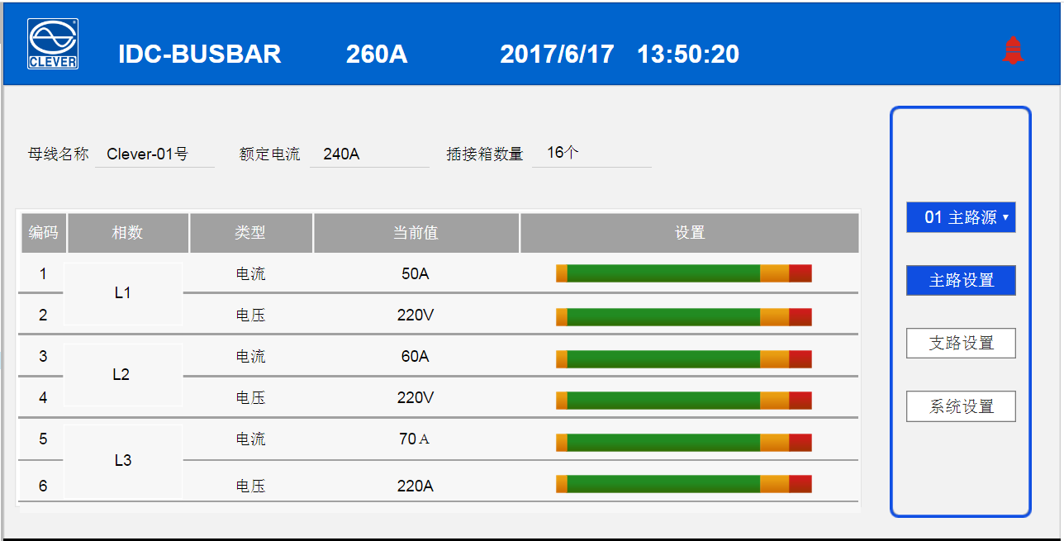
 |  | 纪录导出 | 导出格式：ecxl、txt
 |  |  | 按时间段导出：导出某段时间内数据
 |  |  | 报表生成：日报表、月报表、年报表
17 | 参数设置 | 密码验证 | 进入参数设置界面前，必须通过密码进行认证
 |  | 主路设置 | 母线名称，母线额定电流，插接箱数量设置
 |  |  | 相电流阈值设置：最大、最小值，临界上限、临界下限值
 |  |  | 相电压阈值设置：最大、最小值，临界上限、临界下限值
 |  |  | 始端箱温度设置
 |  | 支路设置 | 接插箱回路电流阈值设置：
 |  |  | 接插箱温度阈值设置：
 |  |  | 接插箱名称设置：
 |  | 系统参数 | 网络设置：网络参数设置（IP、网关、子网掩码、DNS）
 |  |  | SMTP设置：接收地址设置，邮箱设置
 |  |  | 系统维护： 1、密码修改：设置进入参数设置界面认证密码，纯数字 2、时间设置： 3、系统重启： 4、软件升级：采用U盘，对本软件进行升级
18 | 当前报警 | 告警内容显示 | 以列表形式显示所有报警信息（母线，报警内容，报警描述）
 |  | 自定义告警 | 电流超过阈值时
 |  |  | 电压超过阀值时
 |  |  | 温/湿度超出阀值时
 |  | 告警提示 | 当有报警发生时，右上角出现红色报警标识
 |  |  | 蜂鸣器蜂鸣
 |  |  | 界面字体颜色提示
 |  |  | E-mail自动告警
 |  |  | SNMP Trap自动告警

